Fig 2
2 - JDC 2022 - Pourcentages de jeunes en difficulté de lecture (profils 1 à 4) par niveau de scolarité et selon le sexe

 | Ensemble | Garçons | Filles
Collège | 48.7 | 50.6 | 45.5
CAP-BEP | 32.9 | 33.4 | 31.8
Bac professionnel | 18.7 | 19.2 | 18.1
Bac général et techno. ens. sup. | 4.3 | 4.5 | 4.1
Ensemble | 11.2 | 12.9 | 9.1

Lecture : Sur l'ensemble des garçons ayant participé à la JDC en 2022, 12,9 % sont en difficulté de lecture.
Parmi ceux n'ayant pas dépassé le collège, 50,6 % sont en difficulté.
Champ : France métropolitaine + DROM.
Source : DEPP, DSNJ - ministère des Armées.
 |  | Réf. : Note d'information, n° 23.22. DEPP.

Fig 4
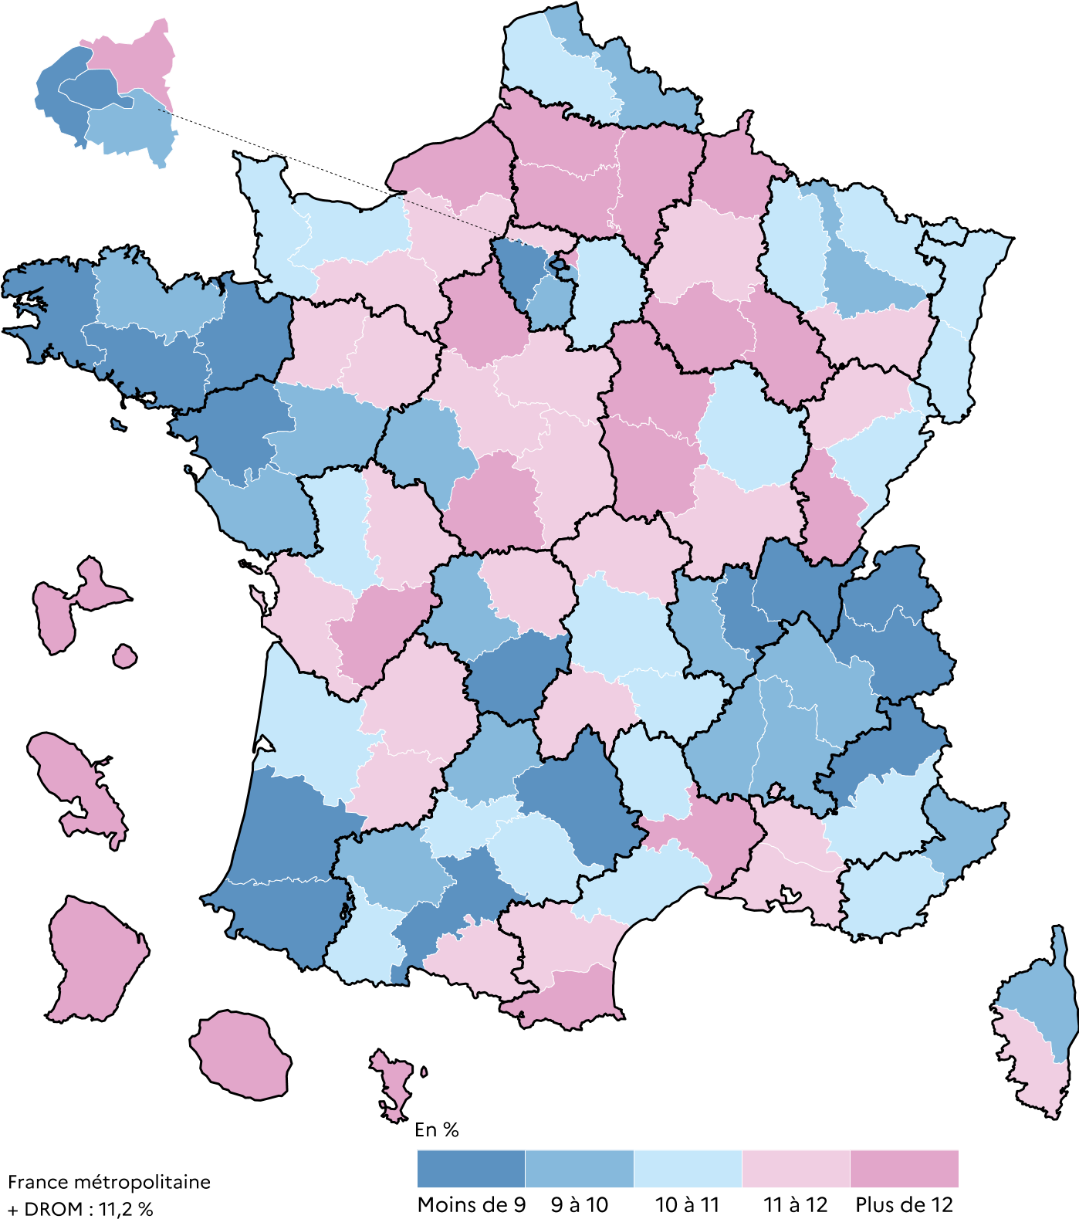
Dépt | Nom | % jeunes en difficultés de lecture | 4 - JDC 2022- Pourcentages de jeunes en difficulté de lecture selon le département
01 | Ain | 8.3
02 | Aisne | 15.7
03 | Allier | 11.8
04 | Alpes-de-Haute-Provence | 10.5
05 | Hautes-Alpes | 7.2
06 | Alpes-Maritimes | 9.8
07 | Ardèche | 9.3
08 | Ardennes | 13.5
09 | Ariège | 11.5
10 | Aube | 12.8
11 | Aude | 11.4
12 | Aveyron | 8.8
13 | Bouches-du-Rhône | 11.9
14 | Calvados | 10.1
15 | Cantal | 11
16 | Charente | 12.3
17 | Charente-Maritime | 11.5
18 | Cher | 11.8
19 | Corrèze | 8.6
21 | Côte-d'Or | 10.3
22 | Côtes-d'Armor | 9.3
23 | Creuse | 11.8
24 | Dordogne | 11.7
25 | Doubs | 10.5
26 | Drôme | 9.5
27 | Eure | 11.7
28 | Eure-et-Loir | 12.1
29 | Finistère | 8.7
2A | Corse-du-Sud | 11
2B | Haute-Corse | 9.7
30 | Gard | 12.3
31 | Haute-Garonne | 8.7
32 | Gers | 9.5
33 | Gironde | 10
34 | Hérault | 10.8
35 | Ille-et-Vilaine | 7.6
36 | Indre | 12.4
37 | Indre-et-Loire | 9.3
38 | Isère | 9.3
39 | Jura | 12
40 | Landes | 8.7
41 | Loir-et-Cher | 11.6
42 | Loire | 9.8
43 | Haute-Loire | 10
44 | Loire-Atlantique | 7.9
45 | Loiret | 11.2
46 | Lot | 9.7
47 | Lot-et-Garonne | 11.1
48 | Lozère | 10.3
49 | Maine-et-Loire | 9.9
50 | Manche | 10.6
51 | Marne | 11.5 | Champ : France métropolitaine + DROM.
52 | Haute-Marne | 12.5 | Source : DEPP, DSNJ - ministère des Armées.
53 | Mayenne | 11.2 |  | Réf. : Note d'information, n° 23.22. DEPP.
54 | Meurthe-et-Moselle | 9.8
55 | Meuse | 10.6
56 | Morbihan | 8.3
57 | Moselle | 10
58 | Nièvre | 14.5
59 | Nord | 9.6
60 | Oise | 12.6
61 | Orne | 11.9
62 | Pas-de-Calais | 10.6
63 | Puy-de-Dôme | 10.1
64 | Pyrénées-Atlantiques | 7.8
65 | Hautes-Pyrénées | 10.3
66 | Pyrénées-Orientales | 12.4
67 | Bas-Rhin | 10.3
68 | Haut-Rhin | 10.1
69 | Rhône | 8.5
70 | Haute-Saône | 11.5
71 | Saône-et-Loire | 11.1
72 | Sarthe | 11.1
73 | Savoie | 8
74 | Haute-Savoie | 7.2
75 | Paris | 6
76 | Seine-Maritime | 12.3
77 | Seine-et-Marne | 10.2
78 | Yvelines | 6.9
79 | Deux-Sèvres | 10.8
80 | Somme | 13.2
81 | Tarn | 10.9
82 | Tarn-et-Garonne | 10.7
83 | Var | 10.3
84 | Vaucluse | 11.3
85 | Vendée | 9.8
86 | Vienne | 11.1
87 | Haute-Vienne | 9.8
88 | Vosges | 11.3
89 | Yonne | 14.4
90 | TerritoiredeBelfort | 10.6
91 | Essonne | 9.3
92 | Hauts-de-Seine | 6.2
93 | Seine-Saint-Denis | 15.5
94 | Val-de-Marne | 9.6
95 | Val-d'Oise | 11.6
971 | GUADELOUPE | 30.4
972 | MARTINIQUE | 28.9
973 | GUYANE | 51.8
974 | LA RÉUNION | 26.4
976 | MAYOTTE | 55.7
 | Ensemble France + DOM | 11.1
Champ : France métropolitaine + DOM.

Sources : ministère des Armées - DSNJ, MEN-DEPP.

